Лист1
"Предельные одноатомные спирты"

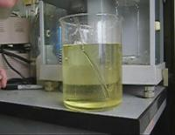
Выберите номер правильного ответа | ответа, если ответов несколько укажите их через запятую.

1. Какое вещество называется спиртом?
1). Углеводород, в котором один атом водорода замещен на ОН группу
2) Углеводород, в составе которого есть атомы кислорода
3). Органическое вещество имеющее в своем составе радикал и СОН группу
 |  | ошибка
2. Общая формула одноатомного спирта
1). СnH2n+1
2)CnH2n+1OH
3)CnH2nOH
 |  | ошибка

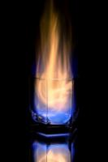
3. Какой вид изомерии возможен для предельных одноатомных спиртов?
1). Межклассовая
2). Структурная
3). Геометрическая (цис, транс)
4). Оптическая
5) Изомерия положения функциональной группы
 |  | ошибка
4. Из каких веществ можно получить С2Н5ОН?
1). СН4
2). Глюкоза
3). С2Н5Сl
4). Фенол
5). Толуол
 |  | ошибка

